튜토리얼
NO | MapID | Map name | 선행 조건 | 맵 이미지 | 제목 | 내용 | 타입 | 등급 | 밸런스 | 보상 | QuestID | 퀘스트 보상 | 비고
1 | 50000 | map_s1_001 |  | 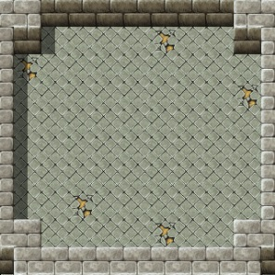 | 이동연습 1 | 왼쪽 이동 연습 | Move | -
2 | 50001 | map_s1_002 | 50000 |  | 이동연습 2 | 오른쪽 이동 연습 | Move | -
3 | 50002 | map_s1_003 | 50001 |  | 이동연습 3 | 아래쪽 이동 연습 | Move | -
4 | 50003 | map_s1_004 | 50002 |  | 이동연습 4 | 윗쪽 이동 연습 | Move | -

숲 속 마을
NO | MapID | Map Name | 선행 조건 | 맵 이미지 | 제목 | 내용 | 타입 | 등급 | 밸런스 | 보상 | QuestID | 퀘스트 보상 | 비고
1 | 50004 | map_s2_001 | 50003 | 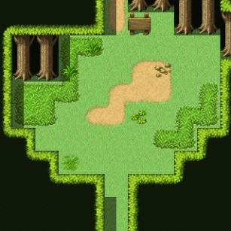 | 숲속 마을 입구 | 숲 속 마을로 이동 | Move | D |  |  |  |  | 위에서 배운 이동을 사용한다.
2 | 50005 | map_s2_002 | 50004 | 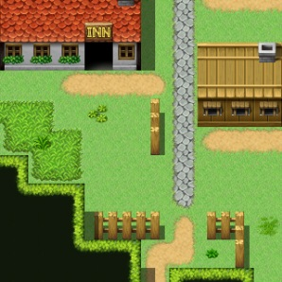 | 여관으로 이동 | 숲 속 마을 여관으로 간다 | Move | D
3 | 50006 | map_s2_003 | 50005 | 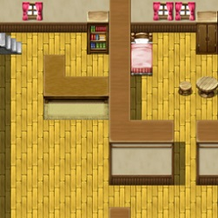 | 여관 주인과 대화 | 여관 주인과 대화한다. | Talk | D |  |  |  |  | 대화 연습
4 | 50011 | map_s2_008 | 50006 |  | 훈련소로 이동 1 | 훈련대장을 만나러 훈련소로 이동 | Move | D
5 | 50012 | map_s2_009 | 50011 | 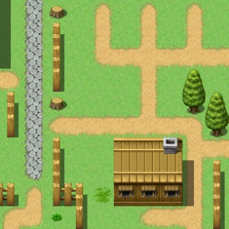 | 훈련소로 이동 2 | 훈련대장을 만나러 훈련소로 이동 | Move | D
6 | 50013 | map_s2_010 | 50012 | 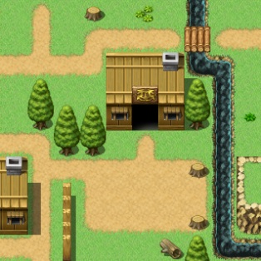 | 훈련교관과 대화 | 훈련 교관과 대화한다. | Talk | D |  |  |  |  | 전투 방법을 듣는다.
7 | 50014 | map_s2_011 | 50013 |  | 허수아비 처치 | 허수아비를 공격하라 | Battle | D |  |  |  |  | 허수아비를 상대로 전투 방법을 배운다.
8 | 50015 | map_s2_012 | 50014 |  | 마을 광장으로 이동 | 마을 광장으로 이동한다. | Move | D
9 | 50016 | map_s2_013 | 50015 | 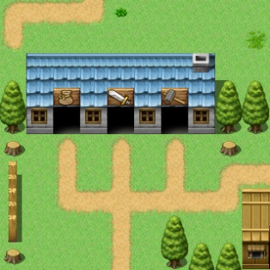 | 물약 상인과 대화 | 물약 상인과 대화한다. | Talk | D |  |  |  | 물약 | 아이템 사용 방법을 배운다.
10 | 50017 | map_s2_014 | 50015 |  | 무기 상인과 대화 | 무기 상인과 대화한다. | Talk | D |  |  |  | 장비 아이템 | 아이템 장착 방법을 배운다.
11 | 50018 | map_s2_015 | 50015 |  | 대장장이와 대화 | 대장장이와 대화한다. | Talk | D |  |  |  |  | 아이템 강화 방법을 배운다.
12 | 50019 | map_s2_016 | 50017 |  | 무기 상인과 대화 | 무기 상인과 대화한다. | Talk | D |  |  |  | 인벤토리 확장권 | 가방 확장 방법을 배운다.
13 | 50020 | map_s2_017 | 50019 |  | 은둔한 기사와 대화 | 은둔한 기사와 대화한다. | Talk | D |  |  |  | 캐릭터 소환권 | 캐릭터 소환 방법을 배운다.
14 | 50021 | map_s2_018 | 50019 |  | 전직 기사와 대화 | 전직 기사와 대화한다. | Talk | D |  |  |  |  | 캐릭터 강화 방법을 배운다.
15 | 50022 | map_s2_019 | 50021 |  | 전직 기사와 대화 | 전직 기사와 대화한다. | Talk | D |  |  |  |  | 캐릭터 다운 그레이드 방법을 배운다.
16 | 50023 | map_s2_020 | 50020 |  | 으둔한 기사와 대화 | 은둔한 기사와 대화한다. | Talk | D |  |  |  | 캐릭터 슬롯 확장권 | 캐릭터 슬롯 확장 방법을 배운다.
17 | 50007 | map_s2_004 | 50023 |  | 촌장님 집으로 이동 | 촌장님 집으로 이동한다. | Move | D
18 | 50008 | map_s2_005 | 50007 | 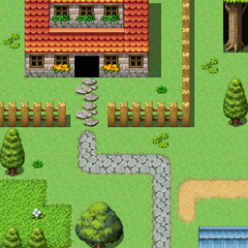 | 촌장님과 대화 | 촌장님과 대화한다. | SlowTalk | D |  |  |  |  | 괴물 등장을 알려 준다.
19 | 50009 | map_s2_006 | 50008 |  | 마을 북쪽으로 이동 | 마을 북쪽으로 이동한다. | Move | D
20 | 50010 | map_s2_007 | 50009 | 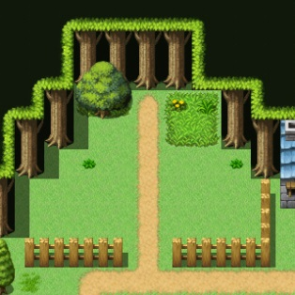 | 슬라임 처치 | 마을 북쪽에서 슬라임을 처치한다. | Battle | D
21 | 50024 | map_s2_021 | 50010 |  | 촌장님과 대화 | 촌장님과 대화한다. | SlowTalk | D |  |  |  |  | 서쪽 숲을 지나 광산마을에서 샹그리라에 대해 아는 사람을 만났다는 정보를 전해 준다.
22 | 50025 | map_s2_022 | 50024 |  | 마을 서쪽으로 이동 | 마을 서쪽으로 이동한다. | Move | D
23 | 50026 | map_s2_023 | 50025 | 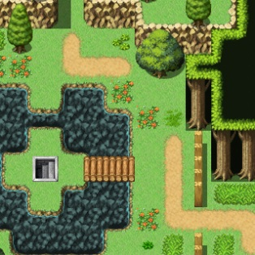 | 경비병과 대화 | 경비병과 대화한다. | Talk | D |  |  |  |  | 서쪽 숲의 보스에 대해 알려 주고, 마을의 숨겨진 방을 알려 준다.
24 | 50027 | map_s2_024 | 50026 |  | 숨겨진 방으로 이동 | 숨겨진 방으로 이동한다. | Move | D
25 | 50028 | map_s2_025 | 50027 | 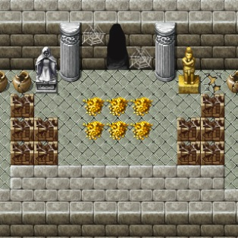 | 마을 사람들의 선물 | 숨겨진 방에서 골드를 획득한다. | Reward | D |  |  |  |  | 1분간 가만히 있으면 보상이 들어온다.
26 | 50029 | map_s2_026 | 50026 |  | 광산마을을 향해서 | 서쪽 숲 입구로 간다. | Move | D

동쪽 숲
NO | MapID | Map Name | 선행 조건 |  | 제목 | 내용 | 타입 | 등급 | 밸런스 | 보상 | QuestID | 퀘스트 보상 | 비고
1 | 50030 | map_s3_001 | 50029 | 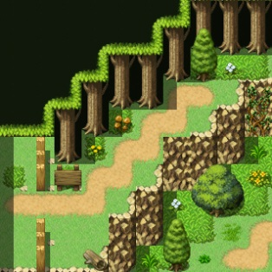 | 동쪽 숲 1 |  | Move | C
2 | 50031 | map_s3_002 | 50030 | 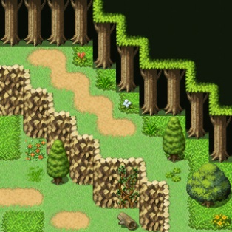 | 동쪽 숲 2 |  | Move | C
3 | 50032 | map_s3_003 | 50031 | 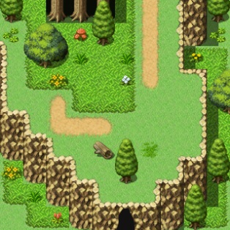 | 동쪽 숲 3 |  | Move | C
4 | 50033 | map_s3_004 | 50032 | 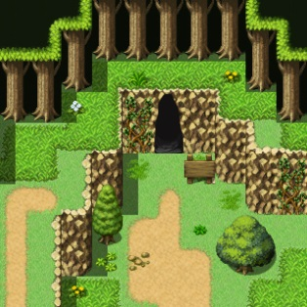 | 동쪽 숲 4 |  | Move | C
5 | 50034 | map_s3_005 | 50033 | 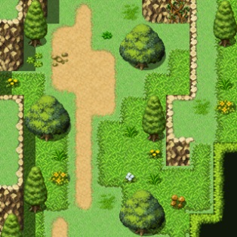 | 동쪽 숲 5 |  | Move | C
6 | 50035 | map_s3_006 | 50034 | 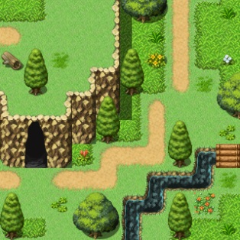 | 동쪽 숲 6 |  | Move | C
7 | 50036 | map_s3_007 | 50035 | 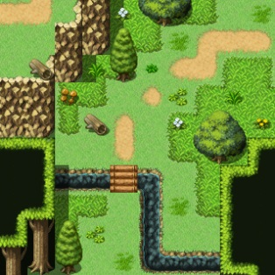 | 동쪽 숲 7 |  | Move | C
8 | 50037 | map_s3_008 | 50036 | 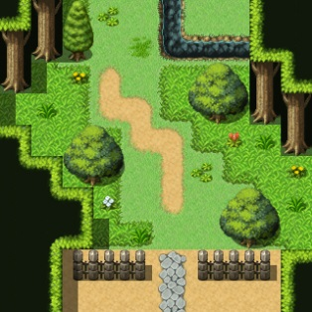 | 광산 마을 입구 |  | Move | C
9 | 50038 | map_s3_009 | 50041 | 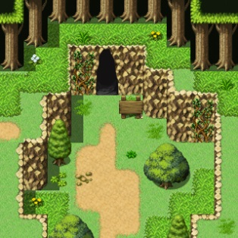 | 죽은 자의 동굴 입구 |  | Move | C
10 | 50039 | map_s3_010 | 50044 |  | 비밀의 동굴로 |  | Talk | C
11 | 50040 | map_s3_011 | 50045 |  | 동쪽 숲 보물방 |  | Reward | C
12 | 50041 | map_s3_012 | 50034 |  | 경비병 로빈과 대화 | 죽은 자의 동굴에 대해 알려 준다. | Talk | C
13 | 50042 | map_s3_013 | 50041 |  | 경비병 로빈과 대화 | 늑대 때문에 골치라고 한다. | Talk | C
14 | 50043 | map_s3_014 | 50042 |  | 늑대 처치 | 회색 늑대 처치 | Monster | C
15 | 50044 | map_s3_015 | 50043 |  | 경비병 로빈과 대화 | 늑대를 처치해 줘서 고맙다며 보물방을 알려 준다. | Talk | C

